Zamrzavanje
Razred: | 7.e
Redni broj: | Ime i prezime | Hrvatski jezik | Likovna kultura | Glazbena kultura | Engleski jezik | Matematika | Biologija | Kemija | Fizika | Povijest | Geografija | Tehnička kultura | Tjelesno-zdravstvena kultura | Vjeronauk | Informatika | Njemački jezik | Uspjeh
1. | Ana Anić | 3 | 5 | 5 | 5 | 2 | 4 | 3 | 3 | 5 | 5 | 5 | 5 |  | 5 | 5 | 4.29
2. | Borna Buban | 3 | 4 | 4 | 2 | 1 | 3 | 3 | 2 | 2 | 2 | 5 | 5 | 5 |  |  | 3.15
3. | Cvjetko Cvjetojević | 5 | 5 | 5 | 5 | 4 | 5 | 4 | 5 | 5 | 4 | 5 | 5 | 5 | 5 | 5 | 4.80
4. | Čakar Čakarić | 5 | 5 | 5 | 5 | 5 | 5 | 5 | 4 | 4 | 4 | 4 | 5 |  | 5 | 5 | 4.71
5. | Ćiril Ćirilović | 4 | 5 | 5 | 4 | 5 | 5 | 4 | 5 | 4 | 5 | 4 | 5 | 4 | 5 | 5 | 4.60
6. | Dona Doneski | 3 | 4 | 4 | 5 | 4 | 4 | 3 | 3 | 3 | 5 | 5 | 5 | 5 |  | 5 | 4.14
7. | Džafer Džer | 3 | 5 | 5 | 2 | 4 | 3 | 3 | 3 | 2 | 4 | 5 | 5 | 5 |  | 5 | 3.86
8. | Đuka Đuković | 2 | 3 | 4 | 2 | 3 | 2 | 2 | 2 | 3 | 2 | 2 | 4 | 4 |  |  | 2.69
9. | Eva Ević | 2 | 4 | 5 | 3 | 2 | 3 | 2 | 1 | 1 | 3 | 4 | 5 | 4 |  |  | 3.00
10. | Filip Filipović | 4 | 5 | 5 | 4 | 5 | 5 | 5 | 5 | 5 | 5 | 5 | 5 | 4 | 5 | 4 | 4.73
11. | Goran Grgić | 4 | 4 | 4 | 5 | 5 | 4 | 5 | 5 | 4 | 4 | 5 | 5 | 4 | 5 | 5 | 4.53
12. | Hrvoje Hrvatović | 3 | 4 | 3 | 5 | 2 | 5 | 2 | 2 | 3 | 3 | 5 | 4 |  | 4 | 5 | 3.57
13. | Iva Ivić | 3 | 5 | 5 | 2 | 4 | 5 | 5 | 5 | 2 | 5 | 5 | 5 | 5 |  |  | 4.31
14. | Jasna Jović | 3 | 4 | 5 | 3 | 5 | 3 | 3 | 2 | 2 | 4 | 5 | 5 | 5 |  | 5 | 3.86
15. | Katarina Ković | 4 | 5 | 5 | 4 | 4 | 4 | 4 | 4 | 4 | 4 | 4 | 4 | 4 | 4 | 4 | 4.13
16. | Leo Lipak | 5 | 4 | 3 | 2 | 1 | 2 | 3 | 4 | 5 | 5 | 3 | 2 | 4 | 4 |  | 3.36
17. | Ljuban Ljubić | 4 | 5 | 5 | 4 | 3 | 5 | 2 | 4 | 5 | 4 | 5 | 4 | 5 | 5 | 5 | 4.33
18. | Marko Markić | 2 | 4 | 5 | 2 | 2 | 3 | 2 | 5 | 4 | 4 | 5 | 5 | 5 | 3 |  | 3.64
19. | Neo Novak | 2 | 2 | 2 | 2 | 2 | 2 | 2 | 2 | 2 | 2 | 2 | 2 | 3 | 5 | 4 | 2.40
20. | Njegoslav Njegić | 5 | 5 | 5 | 5 | 5 | 5 | 5 | 5 | 5 | 5 | 5 | 5 | 5 | 5 | 5 | 5.00
21. | Ognjen Ogić | 3 | 4 | 3 | 4 | 4 | 3 | 4 | 4 | 3 | 4 | 4 | 4 | 3 | 4 | 3 | 3.60
22. | Patricija Patić | 4 | 5 | 5 | 5 | 5 | 5 | 5 | 4 | 5 | 5 | 5 | 5 | 4 |  | 5 | 4.79
23. | Rea Režić | 5 | 4 | 5 | 4 | 5 | 4 | 5 | 4 | 5 | 5 | 5 | 5 | 5 |  | 5 | 4.71
24. | Sara Sarić | 2 | 3 | 4 | 4 | 2 | 3 | 4 | 2 | 3 | 4 | 3 | 4 |  |  |  | 3.17
25. | Šime Šimljan | 3 | 4 | 5 | 4 | 4 | 2 | 3 | 3 | 4 | 4 | 5 | 4 | 5 |  | 5 | 3.93
26. | Teo Tadić | 5 | 4 | 5 | 5 | 3 | 4 | 5 | 5 | 5 | 3 | 5 | 5 | 5 | 5 | 5 | 4.60
27. | Una Unić | 4 | 3 | 4 | 4 | 3 | 2 | 4 | 3 | 5 | 3 | 5 | 5 | 4 |  | 4 | 3.79
28. | Viktor Vektor | 2 | 3 | 4 | 2 | 2 | 1 | 3 | 3 | 3 | 2 | 4 | 5 |  | 3 |  | 2.85
29. | Zia Zjalić | 1 | 5 | 5 | 1 | 2 | 3 | 2 | 2 | 2 | 2 | 2 | 3 | 3 |  |  | 2.54
30. | Žarko Žikić | 4 | 5 | 5 | 3 | 4 | 5 | 4 | 5 | 4 | 5 | 4 | 5 | 4 | 5 | 5 | 4.47

 | Označi ćeliju C5 te na kartici Prikaz u grupu Prozor - Zamrzni okna

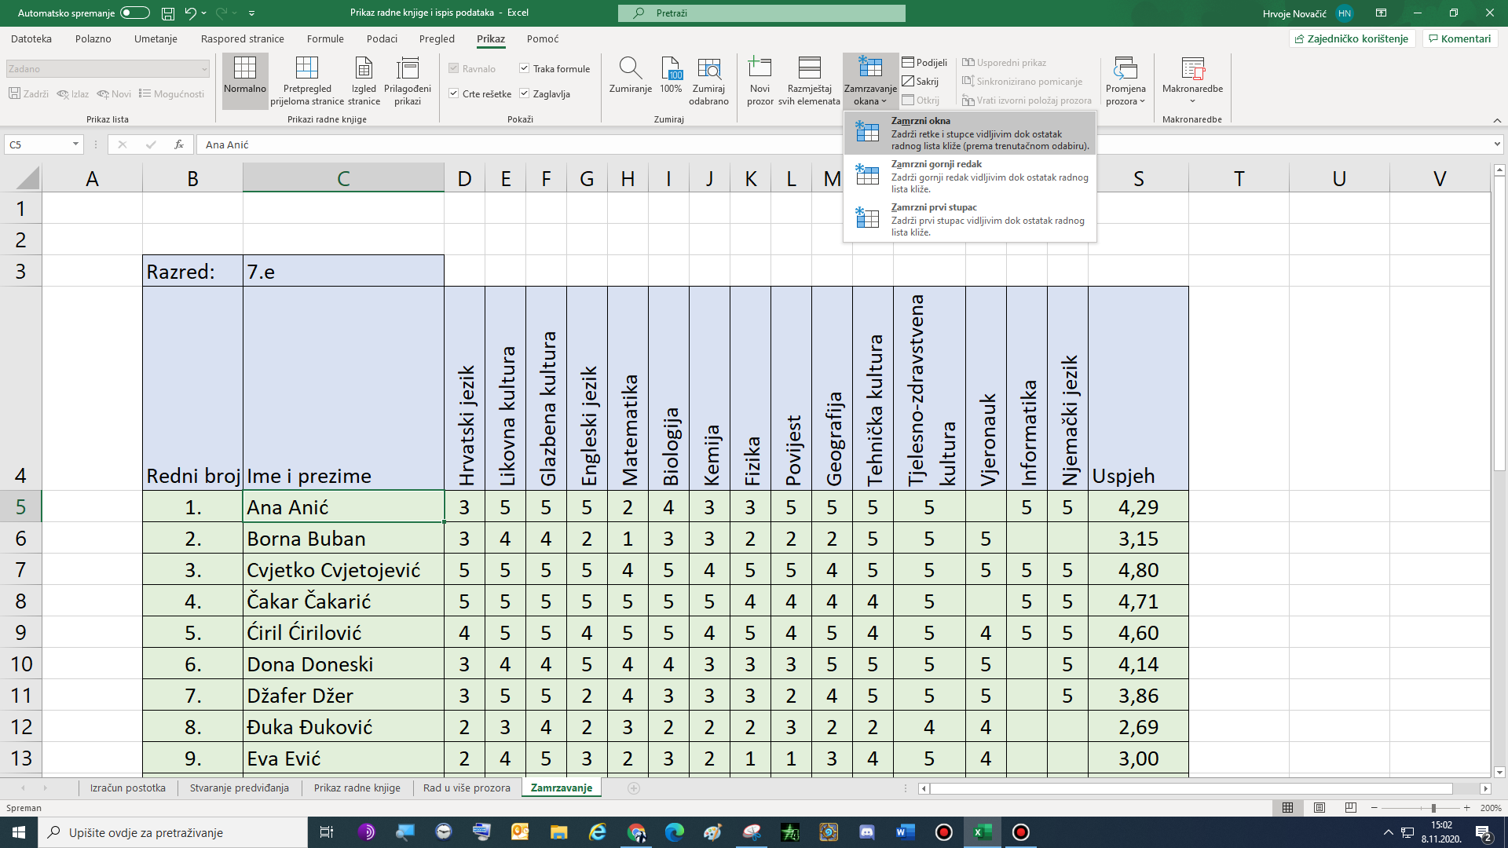

Na tabletu Škole za život ima mogućnost zamrzavanja okna na kartici Prikaz

Zaglavlje i podnožje
Razred: | 7.e
Redni broj: | Ime i prezime | Hrvatski jezik | Likovna kultura | Glazbena kultura | Engleski jezik | Matematika | Biologija | Kemija | Fizika | Povijest | Geografija | Tehnička kultura | Tjelesno-zdravstvena kultura | Vjeronauk | Informatika | Njemački jezik | Uspjeh
1. | Ana Anić | 3 | 5 | 5 | 5 | 2 | 4 | 3 | 3 | 5 | 5 | 5 | 5 |  | 5 | 5 | 4.29
2. | Iva Ivić | 3 | 5 | 5 | 2 | 4 | 5 | 5 | 5 | 2 | 5 | 5 | 5 | 5 |  |  | 4.31
3. | Luka Lukić | 4 | 5 | 5 | 4 | 3 | 5 | 2 | 4 | 5 | 4 | 5 | 4 | 5 | 5 | 5 | 4.33
4. | Marko Markić | 2 | 4 | 5 | 2 | 2 | 3 | 2 | 5 | 4 | 4 | 5 | 5 | 5 | 3 |  | 3.64

Na kartici Umetanje u grupi Tekst umetni Zaglavlje i podnožje

 | Office365 verzija nema mogućnosti umetanja zaglavlja i podnožja

Umetni svoje ime i prezime, današnji datum i naziv radne knjige

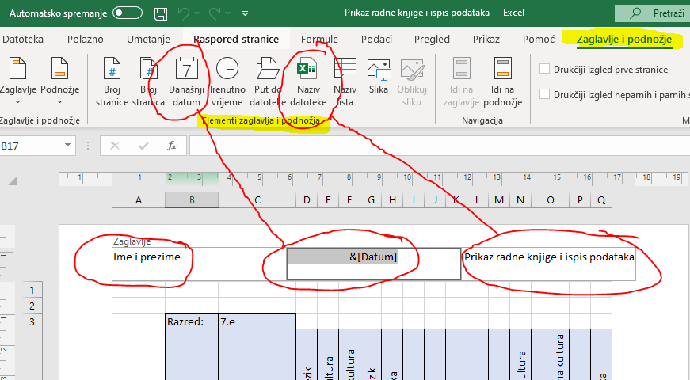

Na tabletu Škole za život nema mogućnosti umetanja zaglavlja i podnožja

